1.IDENTIFICACION
INFORMACIÓN GENERAL |  | INFORMACIÓN DEL ESTUDIO RESPECTIVO
 |  | NODO NÚMERO |  |  |  |  | 15798
 |  | INFORME NÚMERO |  |  |  |  | 1134
CONTRATISTA | UNIÓN TEMPORAL MOVILIDAD 2014 | ORDEN DE TRABAJO No. |  |  |  |  | PROGRAMACION BASICA
 |  | FECHA DE LA ORDEN DE TRABAJO |  |  |  |  | -
 |  | FECHA DE LA TOMA DE INFORMACIÓN |  |  |  |  | 120714
 |  | DÌA DE LA SEMANA
OBJETO DEL CONTRATO | REALIZAR LA TOMA DE INFORMACIÓN DE CAMPO, COMO INSUMO DEL PROGRAMA DE MONITOREO, SEGUIMIENTO Y PLANEACIÓN DEL TRÁNSITO Y EL TRANSPORTE DE BOGOTA D.C | TIPO DE ESTUDIO |  |  |  |  | VOLÚMENES POR TIPO DE VEHÍCULO
 |  | NOMBRE DEL ARCHIVO |  |  |  |  | 15798_AK_86_X_AC_80_140712_VOL_V1.xlsx
 |  | CÓDIGO DEL ESTUDIO |  |  |  |  | VOL
 |  | LUGAR DE LA TOMA DE INFORMACIÓN
NÚMERO DE CONTRATO | 2072-2013 | COORDENADA X |  |  |  |  | LONGITUD
 |  | COORDENADA Y |  |  |  |  | LATITUD

FECHA DE INICIO DEL CONTRATO | 22-01-2014 | PROFESIONALES RESPONSABLES
 |  | CONSULTOR (DIRECTOR) |  |  |  |  | ING. MSC. SANDRA LUCIA NAVAS TEQUIA
 |  | CONSULTOR (COORDINADOR GENERAL) |  |  |  |  | ING. MSC. LUIS FERNANDO RUBIANO BARRERO
INTERVENTORÍA | UNIVERSIDAD NACIONAL DE COLOMBIA | CONSULTOR (EXPERTO EN TRÁNSITO Y TRANSPORTE) |  |  |  |  | ING. ESP. DIANA PAOLA PARADA
 |  | CONSULTOR (ING ANÀLISIS) |  |  |  |  | ING. ESP. LUIS FERNANDO BECERRA
 |  | INTERVENTORÍA (DIRECTOR) |  |  |  |  | ING. MSC. ARTURO ZARATE
 |  | INTERVENTORÍA (ESPECIALISTA) |  |  |  |  | ING. MSC. WILLIAM CASTRO
 |  | INTERVENTORÍA (RESIDENTE) |  |  |  |  | ING. JOSÉ EDWIN TORRES
OBJETO DEL CONTRATO | INTERVENTORÍA TÉCNICA, ADMINISTRATIVA Y FINANCIERA PARA LA TOMA DE INFORMACIÓN DE CAMPO COMO INSUMO DEL PROGRAMA DE MONITOREO, SEGUIMIENTO Y PLANEACIÓN DEL TRÁNSITO Y TRANSPORTE DE BOGOTÁ D.C. | SUPERVISOR SECRETARIA MOVILIDAD |  |  |  |  | ING. FABIAN GONZALEZ

 |  | VERSIONES DEL ESTUDIO
 |  | NÚMERO |  | FECHA | OBSERVACIONES
NÚMERO DE CONTRATO | 2072-2013 | Versión 0 |  | 16/07/14
 |  | Versión 1 |  | 18/07/14 | SE ATENDIERON LAS OBSERVACIONES DE INTERVENTORÍA ENVIADAS EN COMUNICADO FI-INT-CMTTUB14-345-14, SE DA RESPUESTA MEDIANTE RADICADO ICV-187-C-627. En la Hoja 2. BASE se revisó la variación en el volumen para el movimiento 1 durante los periodos 1030, 1330 de livianos, 2215, 715 y 1845 de camiones de 2 ejes grande y 715 de bicicletas; para el movimiento 3 en los períodos 815 de livianos, 2330 de buseta-busetón, 1115 de camiones de 2 ejes grande, 630 de bicicletas; para el movimiento 4 en los períodos 730 de livianos y 1230 de bicicletas, y no se evidenció una causa aparente que justifique la variación. Para el movimiento 1 a la 100 de bus especial; para el movimiento 2 en los períodos 830 y 1700 de camiones de 2 ejes pequeño; para el movimiento 3 a las 715 de livianos, el cambio fue producto de un error al momento de digitar la información. Para el movimiento 3 en los períodos 745 de livianos, el aumento se debe al represamiento vehicular entre las 07:45 y las 08:05 horas; para el movimiento 4 en los períodos 1445, 1515 y 1545 de livianos la variación se debe a una congestión vehicular, a las 500 y 515 de bus especial el aumento del volumen se debe al paso de rutas escolares y empresariales en estos períodos. Se ocultaron los porcentajes externos a la tabla presente en la Hoja 5a. RESUMEN MENSUAL.
 |  | Versión 2
FECHA DE INICIO DEL CONTRATO | 21-01-2014 | Versión 3

 |  | DESCRIPCIÓN DE LA TOMA DE INFORMACIÓN
 |  | TIPO DE VEHÍCULO | FACTOR DE EQUIVALENCIA | MOVIMIENTOS AFORADOS |  |  | No. DE PERÍODOS | HORA
ESQUEMA |  |  |  | ACCESO | LENTA | RÁPIDA | HORARIO DEL PERÍODO No. 1 | 22:00-06:00
 |  | L | 1 | NORTE | 1 |  | HORARIO DEL PERÍODO No. 2 | 06:00-14:00
 |  | C | 2 | SUR | 2 |  | HORARIO DEL PERÍODO No. 3 | 14:00-22:00
 |  |  |  | OESTE | 3 | 3B | No. DE HORAS TOMADAS |  | 24
 |  | BT | 2 | ESTE | 4 | 4B | HORARIO DE LA TOMA DE INFORMACIÓN |  | 22:00-22:00
 |  | B | 2 |  |  |  | No. DE EQUIPOS UTILIZADOS |  | 10
 |  |  |  | OBSERVACIONES DE LA TOMA DE INFORMACIÒN
 |  | AL | 2 | OBSERVACION |  |  |  |  |  | ACCESO
 |  | AT | 2.5 | SE PRESENTA LLUVIA EN EL PUNTO DE TOMA DE INFORMACIÓN DESDE 22:00 HASTA LAS 22:30 HORAS Y A LAS 17:10 HASTA LAS 17:30 HORAS. |  |  |  |  |  | TODOS
 |  | BA | 2.5 | SE PRODUCE REPRESAMIENTO VEHICULAR A LAS 07:45 HORAS OCASIONANDO QUE EL VOLUMEN DE VEHICULOS DISMINUYA |  |  |  |  |  | OESTE
 |  | ESP | 2 | EN EL PERÍODO DE LAS 11:30 HORAS PARA EL MOVIMIENTO 2, SE EVIDENCIA UN AUMENTO EN EL VOLUMEN DE LIVIANOS SIN UNA RAZÓN APARENTE. |  |  |  |  |  | SUR
 |  | INT | 2 | SE PRODUCE CONGESTIÓN VEHICULAR DESDE LAS 07:55 HASTA LAS 07:59 HORAS Y DESDE LAS 14:00 HORAS |  |  |  |  |  | ESTE
 |  | C2P | 2.5
 |  | C2G | 2.5
 |  | C3-C4 | 2.5
 |  | C5 | 2.5
 |  | >C5 | 2.5
 |  | M | 0.5
 |  | BIC | 0.3

 |  | ANALISIS PUNTUAL
 |  | LA INTERSECCIÓN DE LA AVENIDA CARRERA 86 CON AVENIDA CALLE 80 SE ENCUENTRA UBICADA EN EL SECTOR SUR-OESTE DE LA CIUDAD EN LA LOCALIDAD DE ENGATIVÁ. LA AVENIDA CARRERA 86 PERMITE LA CIRCULACIÓN EN SENTIDO NORTE-SUR Y VICEVERSA Y ESTA CONFORMADA POR UNA CALZADA DE DOS CARRILES PARA LA CIRCULACIÓN DE TRÁNSITO MIXTO EN CADA SENTIDO (INCLUYE TPC). LA AVENIDA CALLE 80 CORRESPONDE A UNA VÍA DE DOS CALZADAS POR SENTIDO, UNA DE DOS CARRILES PARA LA CIRCULACIÓN DE TRANSPORTE MASIVO (TRANSMILENIO) Y UNA DE TRES CARRILES DE CIRCULACIÓN PARA TRÁNSITO MIXTO Y PERMITE LA CIRCULACIÓN EN SENTIDO OESTE-ESTE Y VICEVERSA, EL PASO DE ESTA VÍA POR LA INTERSECCIÓN ES A DESNIVEL. EL VOLUMEN TOTAL AFORADO DURANTE EL DÍA FUE DE 197.244 VEHÍCULOS MIXTOS, COMPUESTOS DE LA SIGUIENTE MANERA: EL 70,2% CORRESPONDE A VEHÍCULOS LIVIANOS, EL 18,7% A MOTOS, EL 5.9% A TRANSPORTE PUBLICO COLECTIVO Y EL 4,0% A VEHÍCULOS DE CARGA. LOS PERÍODOS DE MÁXIMA DEMANDA SE PRESENTAN ENTRE LAS 06:45 Y LAS 07:45 HORAS, Y ENTRE LAS 12:45 Y 13:45 HORAS. LA HORA PICO TOTAL DE LA INTERSECCIÓN SE REGISTRA ENTRE LAS 06:45 Y 07:45 HORAS, PERIODO EN EL QUE SE MOVILIZA UN TOTAL DE 11.765 VEHÍCULOS MIXTOS, DE LOS CUALES EL 59,7% A VEHÍCULOS LIVIANOS, EL 27,6% A MOTOS, EL 6.1% A TRANSPORTE PUBLICO COLECTIVO, EL 4,8% A TRANSPORTE DE CARGA Y FINALMENTE EL 1,8% A BICICLETAS.

 |  | REGISTRO FOTOGRÁFICO
 |  | 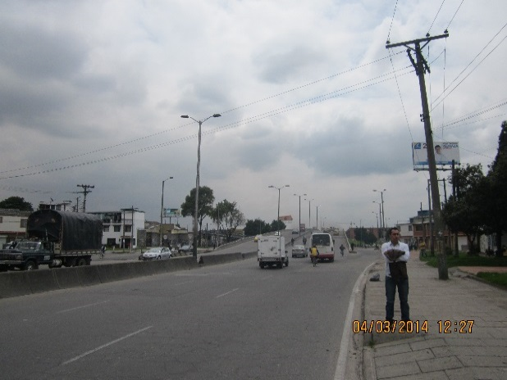 |  |  |  |  | 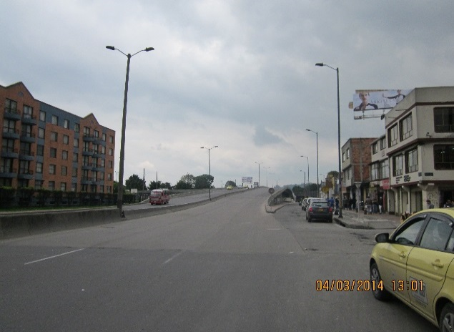

 |  | ACCESO NORTE |  |  |  |  | ACCESO SUR

 |  | 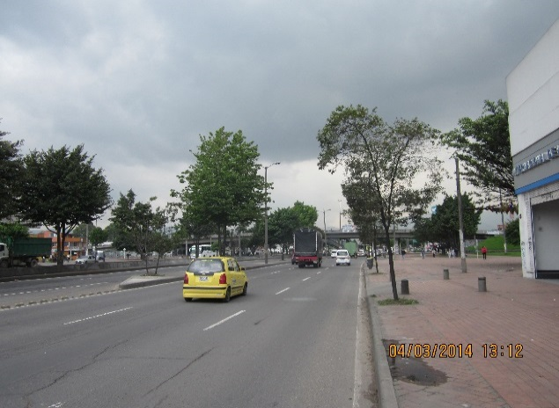 |  |  |  |  | 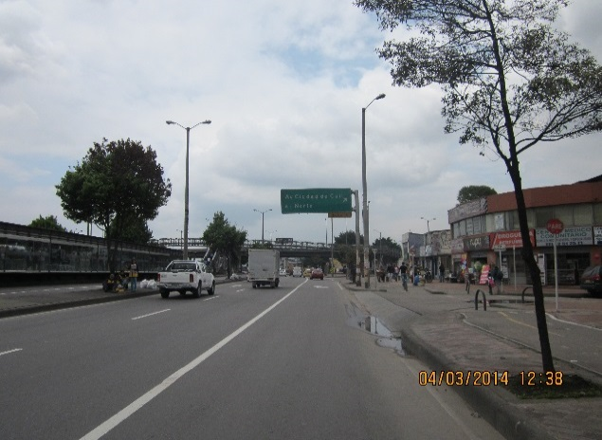

 |  | ACCESO OESTE |  |  |  |  | ACCESO ESTE

